Monthly
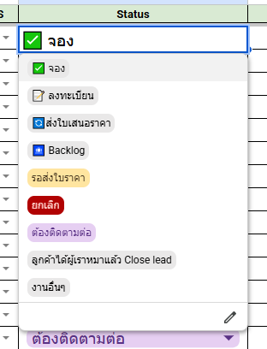
Department | > | WYDE SALES
Choose month | > | MAR 26 | 😀 | 😀 | 😀 | 😀 | 😀 | 😀 | 😀 |  |  | > | > |  |  |  | >
 |  | #REF!
 |  | MONTHLY PERFORMANCE | YING | PANG | JOSH | HACK | MINT(EDH) | PHON | AUN | B2B | TOTAL |  |  | TEAM JEAB | TEAM AOM | TEAM B2B
เป้าส่งมอบ, ยอดคาดการส่งมอบ และ ยอดส่งมอบ
 |  | เป้าขาย | 3,000,000 | 3,000,000 | 3,000,000 | 2,000,000 | 0 | 3,000,000 | 3,000,000 | 0 | 17,000,000 |  |  | 11,000,000 | 6,000,000 | 0
 |  | ยอด | #N/A | #N/A | #N/A | #N/A | #N/A | #N/A | #N/A | #N/A | #N/A |  |  | #N/A | #N/A | #N/A
 |  | ยอดขาย "2026 ขายใหม่" | #N/A | #N/A | #N/A | #N/A | #N/A | #N/A | #N/A | #N/A | #N/A |  |  | #N/A | #N/A | #N/A

 |  | Tracking By Lead From
 |  | Facebook
 |  | Instagram
 |  | LINE OA
 |  | OPA
 |  | หาเอง
 |  | Tracking By Contact

 |  | Tracking By Status
 |  | จอง
 |  | ลงทะเบียน
 |  | ส่งใบเสนอราคา
 |  | ฺBacklog
 |  | รอส่งใบราคา
 |  | ยกเลิก
 |  | ต้องติดตามต่อ
 |  | ลูกค้าได้ผู้รับเหมาแล้ว Close lead
 |  | งานอื่นๆ

>

